问题一
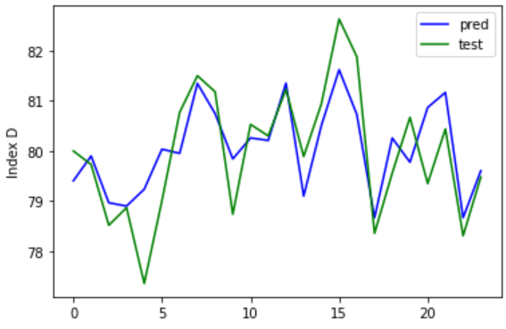
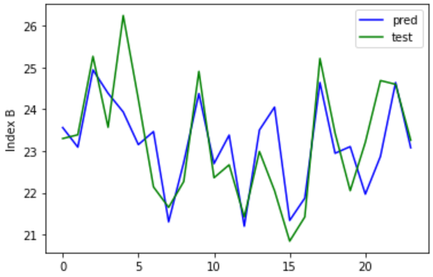
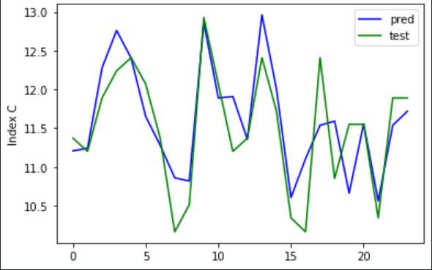
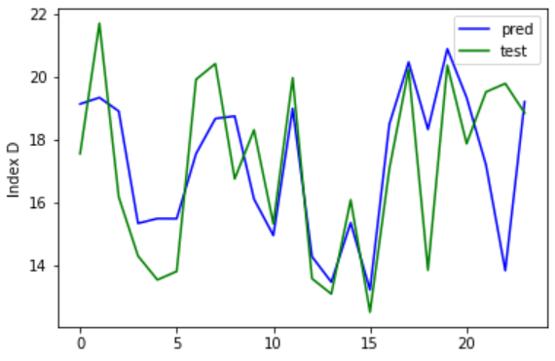
均方差 |  |  |  |  |  |  | 权值
0.05 | BPGA | 多元线性规划 | xgboost | RF | Tree
A | 0.036753722794 | 6.5341252239 | 0.23293798101 | 0.18116152 | 0.31645833333
B | 0.29287074059 | 13.730615612 | 1.0846701077 | 0.45269469083 | 1.0615416667
C | 0.16025182008 | 5.3273915087 | 0.11752208437 | 0.068596269167 | 0.32443333333
D | 1.1044028435 | 104.17837736 | 5.3285526922 | 5.0130427908 | 6.2276

评分
排名

均方差 |  |  |  |  |  | 权值 | 权值
均方差 | BPGA | 多元线性规划 | xgboost | RF | Tree | 权值
指标A | 2.118898429 | 35.751216831 | 0.61946041457 | 0.58869222375 | 0.53075833333 | 0.21762711648 | 0.21762711648
指标B | 4.0874055786 | 66.407058754 | 0.90816106909 | 0.91764260375 | 1.151825 | 0.22862731742 | 0.22862731742
指标C | 3.8133879143 | 7.3914959565 | 0.22552855236 | 0.25058536958 | 0.26882916667 | 0.31498715482 | 0.31498715482
指标D | 19.235910983 | 220.59016043 | 4.560268984 | 4.2896386683 | 7.7594166667 | 0.23875841128 | 0.23875841128
评分 | 0.15925292818 | 0 | 0.9539176438 | 0.94337745369 | 0.78974918555
排名 | 4 | 5 | 1 | 2 | 3

时间 | 系统Ⅰ设定温度 | 系统Ⅱ设定温度 | 指标A | 指标B | 指标C | 指标D
2022-01-23 | 1404.89 | 859.77 | 80.15518 | 23.900837 | 11.517562 | 16.110989
2022-01-23 | 1151.75 | 859.77 | 79.394455 | 23.303581 | 12.433138 | 16.689087

问题二
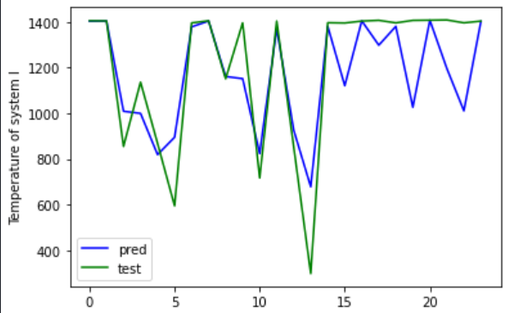
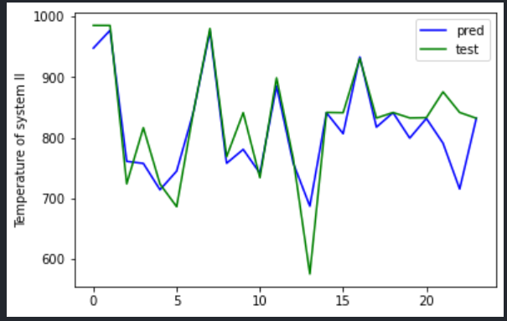
均方差 |  |  |  |  |  |  | 权值
均方差 | BPGA | 多元线性规划 | xgboost | RF | Tree | 权值 | 权值
温度1 | 166839.01249 | 757932.96725 | 30225.676978 | 27073.897559 | 17665.054033 | 0.46092198153 | 0.46092198153
温度2 | 25164.049755 | 113032.6162 | 2742.4366374 | 2048.5801005 | 6098.0359 | 0.53907801847 | 0.53907801847
评分 | 0.073713761736 | 0 | 0.66497965219 | 0.83599588036 | 0.63541266791
排名 | 4 | 5 | 2 | 1 | 3

时间 | 指标A | 指标B | 指标C | 指标D | 系统Ⅰ设定温度 | 系统Ⅱ设定温度
2022-01-24 | 79.17 | 22.72 | 10.51 | 17.05 | 1399.6902 | 851.3281
2022-01-24 | 80.01 | 23.34 | 11.03 | 13.29 | 1153.0766 | 755.4725

问题三
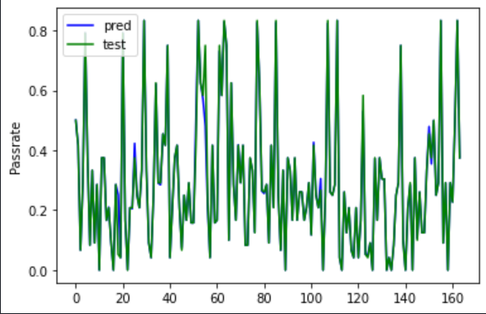
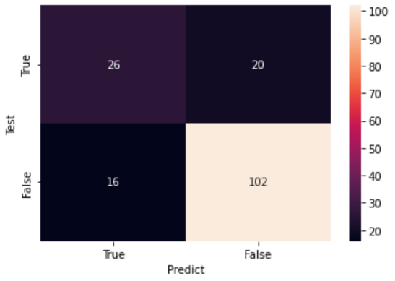
均方差 |  |  |  |  |  |  | 权值
均方差 | BPGA | 多元线性规划 | xgboost | RF | Tree | 权值 | 权值
A | 3.5897777583 | 10.324815636 | 0.3863016697 | 0.34154394585 | 0.61265853659 | 0.23903020975 | 0.23903020975
B | 5.8901876859 | 18.215363229 | 0.66108904149 | 0.76676700037 | 1.0777097561 | 0.22736278799 | 0.22736278799
C | 5.9190118743 | 9.4236747865 | 0.32569411973 | 0.33515704305 | 0.63643658537 | 0.27371832496 | 0.27371832496
D | 603.88585375 | 130.06810518 | 3.4997760764 | 2.6219678073 | 3.3280743902 | 0.2598886773 | 0.2598886773
评分 | 0.03906124144 | 0.0041284792465 | 0.90588886164 | 0.95947922841 | 0.60559292898
排名 | 4 | 5 | 2 | 1 | 3

时间 | 系统Ⅰ设定温度 | 系统Ⅱ设定温度 | 合格率
2022-01-08 | 341.4 | 665.04 | 0.25876812
2022-04-09 | 1010.32 | 874.47 | 0.24860145

